Capa
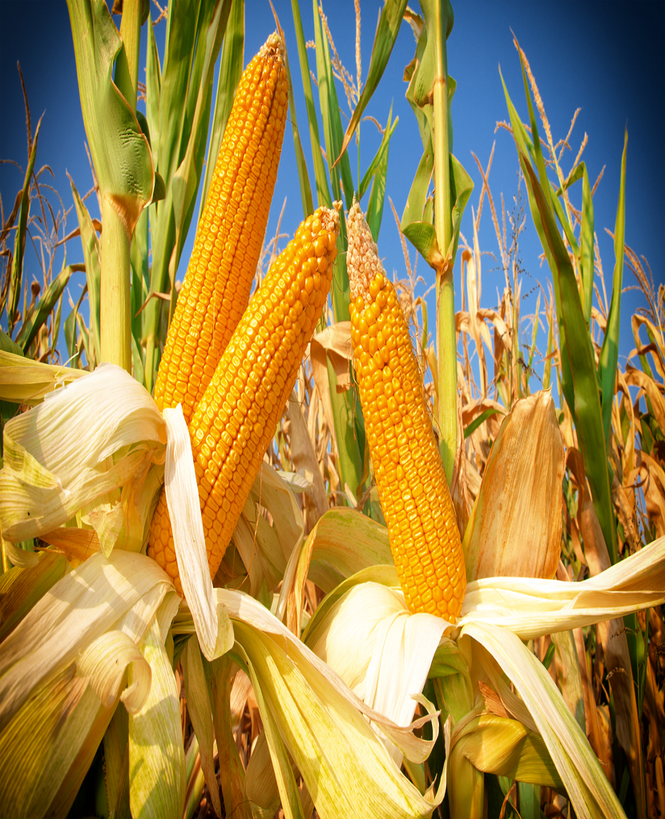
Ministério da Agricultura e Pecuária Secretaria de Política Agrícola



Sumário Executivo

Milho

julho-2026

CE_Regiao
Exportações de Milho em grão - Regiões de saída (mil t)

Quantidade (Mil t) | Ano
Região | 2017 | 2018 | 2019 | 2020 | 2021 | 2022 | 2023 | 2024 | 2025 | 2026
SUL | 5,769.2 | 1,687.2 | 8,554.6 | 4,538.0 | 1,698.5 | 7,237.1 | 9,978.4 | 3,737.4 | 9,096.4 | 2,817.1
SUDESTE | 14,887.1 | 14,244.0 | 19,909.7 | 15,775.5 | 9,002.0 | 16,313.2 | 21,786.8 | 17,175.8 | 15,267.9 | 2,310.6
NORTE | 6,674.8 | 6,257.5 | 11,198.7 | 10,391.3 | 6,753.0 | 13,229.8 | 16,480.2 | 14,592.7 | 13,804.8 | 2,244.2
NORDESTE | 1,934.1 | 774.9 | 3,086.7 | 3,726.6 | 2,970.4 | 6,409.4 | 7,663.8 | 4,277.3 | 2,821.6 | 570.1
C-OESTE | 0.7 | 0.8 | 2.4 | 0.5 | 0.2 | 0.2 | 0.3 | 0.0 | 0.2 | 0.2
Total | 29,265.9 | 22,964.4 | 42,752.1 | 34,431.9 | 20,424.1 | 43,189.7 | 55,909.6 | 39,783.2 | 40,990.8 | 7,942.3
SUDESTE+SUL | 20,656.3 | 15,931.2 | 28,464.4 | 20,313.6 | 10,700.5 | 23,550.2 | 31,765.3 | 20,913.1 | 24,364.3 | 5,127.8
NORTE+NORDESTE | 8,609.0 | 7,032.5 | 14,285.4 | 14,117.9 | 9,723.4 | 19,639.2 | 24,144.0 | 18,870.0 | 16,626.4 | 2,814.3

Exportações de Milho em grão - Regiões de saída (mil t)

